概略図
PMOD 0
PMOD 1
3.3V
GND
P3
P2
P1
P0
3.3V
GND
P3
P2
P1
P0

〇 | 〇 | ● | ● | ● | ● |  | 〇 | 〇 | 〇 | 〇 | 〇 | 〇
〇 | 〇 | ● | ● | ● | ● |  | 〇 | 〇 | 〇 | 〇 | 〇 | 〇
 |  |  |  |  |  | 基板
3.3V
GND
P7
P6
P5
P4
3.3V
GND
P7
P6
P5
P4

e7awg_hw

upl axi rw
(UDPポート : 16384)

サンプルデータ
波形データ
RAM 0
AWG 0
awg ctrl
(UDPポート : 16385)
・・・
出力波形データ 0
AXI4-Stream
・・・
波形データ
RAM 15
AWG 15
10GbE
出力波形データ 15
ディジタル出力
制御信号
AXI4-Stream

digital out ctrl
(UDPポート : 16385)
digital out 0
16-bit ディジタル値 0
・・・

digital out 33
16-bit ディジタル値 33

ZCU216
10/100/1000 Mb
Ethernet
CPU
RF Data Converter
RF Data Converter
制御コマンド

外部スタートトリガ
AWG 0
DAC
Tile 228 Ch 0
PMOD 1
AWG
コントローラ

DAC
Tile 228 Ch 1
制御レジスタ
AWG 1
Python
プログラム
AWG 2
DAC
Tile 228 Ch 2


10 Gb
Ethernet
DAC
Tile 228 Ch 3
UDP/IP 通信
コントローラ
メモリアクセス
コントローラ
AWG 3

波形データ
制御レジスタ値
AWG 4
DAC
Tile 229 Ch 0

波形データ
波形データ
RAM
AWG 5
DAC
Tile 229 Ch 1

AWG 6
DAC
Tile 229 Ch 2

AWG 7
DAC
Tile 229 Ch 3

DAC
Tile 230 Ch 0
AWG 8

AWG 9
DAC
Tile 230 Ch 1

DAC
Tile 230 Ch 2
AWG 10

AWG 11
DAC
Tile 230 Ch 3

AWG 12
DAC
Tile 231 Ch 0

AWG 13
DAC
Tile 231 Ch 1

AWG 14
DAC
Tile 231 Ch 2

ディジタル出力
制御信号
AWG 15
DAC
Tile 231 Ch 3

ディジタル出力
コントローラ
ディジタル出力
モジュール 0
PMOD 0
制御レジスタ

状態遷移図
RESET
PAUSE

リセット完了
リセット開始
再開
一時停止

IDLE
WAVE GEN

ユーザ定義波形
出力完了

ユーザ定義波形
出力準備開始
ユーザ定義波形
出力開始

PRELOAD
READY
ユーザ定義波形
出力準備完了

RESET
PAUSE

リセット完了
リセット開始
再開
一時停止

IDLE
ACTIVE

ディジタル値
出力完了

ディジタル値
出力開始
ディジタル値
出力準備完了
PREPARE

ディジタル値
出力再スタート

ディジタル出力状態遷移
AWG 状態遷移

RESET
PAUSE
RESET
PAUSE

③
②
③
②
リセット完了
リセット開始
リセット完了
リセット開始
再開
一時停止
再開
一時停止
IDLE
ACTIVE
IDLE
WAVE GEN

ディジタル値
出力完了
ユーザ定義波形
出力完了
①
ディジタル値
出力準備完了
①
PREPARE
ユーザ定義波形
出力準備開始
ユーザ定義波形
出力開始
ディジタル値
出力開始

PRELOAD
READY
④
ディジタル値
出力再スタート
ユーザ定義波形
出力準備完了

DigitalOutCtrl.terminate_douts

DigitalOutCtrl.start_douts
or
AWG 波形出力開始

Idle
Prepare
(自動遷移)
Active

全ディジタル出力完了
DigitalOutCtrl.resume_douts
or
AWG 波形出力再開
DigitalOutCtrl.pause_douts
or
AWG 波形出力一時停止

DigitalOutCtrl.initialize

DigitalOutCtrl.restart_douts
or
AWG 波形出力開始
Pause

HBM
1ワード = 256 bits

 |  |  |  |  |  |  |  |  |  |  |  |  |  |  |  |  |  |  |  |  |  |  |  |  |  |  |  |  |  | メモリアドレス
255 |  | 224 |  | 223 |  | 192 |  | 191 |  | 160 |  | 159 |  |  | 128 |  | 127 |  |  |  | 96 | 95 | 64 | 63 | 32 | 31 |  | 0 |  | (Byte)
Q データ 3 |  |  |  | I データ 3 |  |  |  | Q データ 2 |  |  |  | I データ 2 |  |  |  |  | Q データ 1 |  |  |  |  | I データ 1 |  | Q データ 0 |  | I データ 0 |  |  | 0 | A
Q データ 7 |  |  |  | I データ 7 |  |  |  | Q データ 6 |  |  |  | I データ 6 |  |  |  |  | Q データ 5 |  |  |  |  | I データ 5 |  | Q データ 4 |  | I データ 4 |  |  | 1 | A+32
・・・ |  |  |  |  |  |  |  |  |  |  |  |  |  |  |  |  |  |  |  |  |  |  |  |  |  |  |  |  | ・・・ | ・・・
Q データ 4*m+3 |  |  |  | I データ 4*m+3 |  |  |  | Q データ 4*m+2 |  |  |  | I データ 4*m+2 |  |  |  |  | Q データ 4*m+1 |  |  |  |  | I データ 4*m+1 |  | Q データ 4*m |  | I データ 4*m |  |  | m | A+32*m

 |  |  |  |  |  |  |  |  |  |  |  | 31 |  | 30 |  |  | 23 | 22 |  |  |  |  | 0
 |  |  |  |  |  |  |  |  |  |  |  | 符号 |  | 指数部 |  |  |  | 仮数部
 |  |  |  |  |  |  |  |  |  |  |  |  |  |  |  | 単精度浮動小数点数

1ワード = 512 bits

 |  |  |  |  |  |  |  |  |  |  |  |  |  |  |  |  |  |  |  |  |  |  |  |  |  |  | メモリアドレス
511 |  | 496 |  | 495 |  | 480 |  |  |  |  |  | 63 |  |  |  | 48 | 47 |  |  |  | 32 | 31 | 16 | 15 | 0 |  | (Byte)
Q データ 15 |  |  |  | I データ 15 |  |  |  | ・・・ |  |  |  | Q データ 1 |  |  |  |  | I データ 1 |  |  |  |  | Q データ 0 |  | I データ 0 |  | 0 | A
Q データ 31 |  |  |  | I データ 31 |  |  |  | ・・・ |  |  |  | Q データ 17 |  |  |  |  | I データ 17 |  |  |  |  | Q データ 16 |  | I データ 16 |  | 1 | A+64
・・・ |  |  |  |  |  |  |  |  |  |  |  |  |  |  |  |  |  |  |  |  |  |  |  |  |  | ・・・ | ・・・
Q データ 16*m+15 |  |  |  | I データ 16*m+15 |  |  |  | ・・・ |  |  |  | Q データ 16*m+1 |  |  |  |  | I データ 16*m+1 |  |  |  |  | Q データ 16*m |  | I データ 16*m |  | m | A+64*m

 |  |  |  |  |  |  |  |  |  |  | 15 |  |  |  |  |  | 0
 |  |  |  |  |  |  |  |  |  |  | MSB |  |  |  |  | LSB
 |  |  |  |  |  |  |  |  |  |  | 符号付整数

1ワード = 256 bits

 |  |  |  |  |  |  |  |  |  |  |  |  |  |  |  |  |  |  |  |  |  | メモリアドレス
255 |  |  | 254 |  |  |  |  |  | 3 |  |  |  | 2 | 1 |  |  |  |  | 0 |  |  | (Byte)
四値化結果 127 |  |  |  |  | ・・・ |  |  |  | 四値化結果 1 |  |  |  |  | 四値化結果 0 |  |  |  |  |  | 0 |  | A
四値化結果 255 |  |  |  |  | ・・・ |  |  |  | 四値化結果 129 |  |  |  |  | 四値化結果 128 |  |  |  |  |  | 1 |  | A+32
・・・ |  |  |  |  |  |  |  |  |  |  |  |  |  |  |  |  |  |  |  | ・・・ |  | ・・・
四値化結果 128*m + 127 |  |  |  |  | ・・・ |  |  |  | 四値化結果 128*m + 1 |  |  |  |  | 四値化結果 128*m |  |  |  |  |  | m |  | A+32*m

 |  |  |  |  |  |  |  | 1 |  |  |  |  |  | 0
 |  |  |  |  |  |  |  | MSB |  |  |  |  | LSB
 |  |  |  |  |  |  |  | 符号無し整数

4 GBytes
 | 領域 |  |  |  |  |  | アドレス |  |  |  |  |  |  |  |  |  |  | サイズ (Bytes)
 | AWG 0 波形データ |  |  |  |  |  | 0x0000_0000 |  |  |  | ～ | 0x0003_FFFF |  |  |  |  |  | 256 K
 | AWG 1 波形データ |  |  |  |  |  | 0x1000_0000 |  |  |  | ～ | 0x1003_FFFF |  |  |  |  |  | 256 K
 | AWG 2 波形データ |  |  |  |  |  | 0x2000_0000 |  |  |  | ～ | 0x2003_FFFF |  |  |  |  |  | 256 K
 | AWG 3 波形データ |  |  |  |  |  | 0x3000_0000 |  |  |  | ～ | 0x3003_FFFF |  |  |  |  |  | 256 K
 | AWG 4 波形データ |  |  |  |  |  | 0x4000_0000 |  |  |  | ～ | 0x4003_FFFF |  |  |  |  |  | 256 K
 | AWG 5 波形データ |  |  |  |  |  | 0x5000_0000 |  |  |  | ～ | 0x5003_FFFF |  |  |  |  |  | 256 K
 | AWG 6 波形データ |  |  |  |  |  | 0x6000_0000 |  |  |  | ～ | 0x6003_FFFF |  |  |  |  |  | 256 K
 | AWG 7 波形データ |  |  |  |  |  | 0x7000_0000 |  |  |  | ～ | 0x7003_FFFF |  |  |  |  |  | 256 K
 | AWG 8 波形データ |  |  |  |  |  | 0x8000_0000 |  |  |  | ～ | 0x8003_FFFF |  |  |  |  |  | 256 K
 | AWG 9 波形データ |  |  |  |  |  | 0x9000_0000 |  |  |  | ～ | 0x9003_FFFF |  |  |  |  |  | 256 K
 | AWG 10 波形データ |  |  |  |  |  | 0xA000_0000 |  |  |  | ～ | 0xA003_FFFF |  |  |  |  |  | 256 K
 | AWG 11 波形データ |  |  |  |  |  | 0xB000_0000 |  |  |  | ～ | 0xB003_FFFF |  |  |  |  |  | 256 K
 | AWG 12 波形データ |  |  |  |  |  | 0xC000_0000 |  |  |  | ～ | 0xC003_FFFF |  |  |  |  |  | 256 K
 | AWG 13 波形データ |  |  |  |  |  | 0xD000_0000 |  |  |  | ～ | 0xD003_FFFF |  |  |  |  |  | 256 K
 | AWG 14 波形データ |  |  |  |  |  | 0xE000_0000 |  |  |  | ～ | 0xE003_FFFF |  |  |  |  |  | 256 K
 | AWG 15 波形データ |  |  |  |  |  | 0xF000_0000 |  |  |  | ～ | 0xF003_FFFF |  |  |  |  |  | 256 K

1ワード = 512 bits
 |  |  |  |  |  |  |  |  |  | メモリアドレス
 |  |  |  |  |  |  |  |  |  | (Byte)
 |  | 波形 RAM 0 |  |  |  | ワード 0 |  |  |  | 0x0000_0000
256 KBytes
 |  |  |  |  |  | ワード 1 |  |  |  | 0x0000_0040
 |  |  |  |  |  | ワード 2 |  |  |  | 0x0000_0080
 |  |  |  |  |  | ・・・ |  |  |  | ・・・
 |  |  |  |  |  | ワード 4095 |  |  |  | 0x0003_FFC0
 |  |  |  |  |  |  |  |  |  | 未割当
 |  | 波形 RAM 1 |  |  |  | ワード 0 |  |  |  | 0x1000_0000
256 KBytes
 |  |  |  |  |  | ワード 1 |  |  |  | 0x1000_0040
 |  |  |  |  |  | ワード 2 |  |  |  | 0x1000_0080
 |  |  |  |  |  | ・・・ |  |  |  | ・・・
 |  |  |  |  |  | ワード 4095 |  |  |  | 0x1003_FFC0
 |  |  |  |  |  |  |  |  |  | 未割当
 |  | 波形 RAM 2 |  |  |  | ワード 0 |  |  |  | 0x2000_0000
256 KBytes
 |  |  |  |  |  | ワード 1 |  |  |  | 0x2000_0040
 |  |  |  |  |  | ワード 2 |  |  |  | 0x2000_0080
 |  |  |  |  |  | ・・・ |  |  |  | ・・・
 |  |  |  |  |  | ワード 4095 |  |  |  | 0x2003_FFC0
 |  |  |  |  |  |  |  |  |  | 未割当
 |  | 波形 RAM 3 |  |  |  | ワード 0 |  |  |  | 0x3000_0000
256 KBytes
 |  |  |  |  |  | ワード 1 |  |  |  | 0x3000_0040
 |  |  |  |  |  | ワード 2 |  |  |  | 0x3000_0080
 |  |  |  |  |  | ・・・ |  |  |  | ・・・
 |  |  |  |  |  | ワード 4095 |  |  |  | 0x3003_FFC0
 |  |  |  |  |  |  |  |  |  | 未割当
 |  | 波形 RAM 4 |  |  |  | ワード 0 |  |  |  | 0x4000_0000
256 KBytes
 |  |  |  |  |  | ワード 1 |  |  |  | 0x4000_0040
 |  |  |  |  |  | ワード 2 |  |  |  | 0x4000_0080
 |  |  |  |  |  | ・・・ |  |  |  | ・・・
 |  |  |  |  |  | ワード 4095 |  |  |  | 0x4003_FFC0
 |  |  |  |  |  |  |  |  |  | 未割当
 |  | 波形 RAM 5 |  |  |  | ワード 0 |  |  |  | 0x5000_0000
256 KBytes
 |  |  |  |  |  | ワード 1 |  |  |  | 0x5000_0040
 |  |  |  |  |  | ワード 2 |  |  |  | 0x5000_0080
 |  |  |  |  |  | ・・・ |  |  |  | ・・・
 |  |  |  |  |  | ワード 4095 |  |  |  | 0x5003_FFC0
 |  |  |  |  |  |  |  |  |  | 未割当
 |  | 波形 RAM 6 |  |  |  | ワード 0 |  |  |  | 0x6000_0000
256 KBytes
 |  |  |  |  |  | ワード 1 |  |  |  | 0x6000_0040
 |  |  |  |  |  | ワード 2 |  |  |  | 0x6000_0080
 |  |  |  |  |  | ・・・ |  |  |  | ・・・
 |  |  |  |  |  | ワード 4095 |  |  |  | 0x6003_FFC0
 |  |  |  |  |  |  |  |  |  | 未割当
 |  | 波形 RAM 7 |  |  |  | ワード 0 |  |  |  | 0x7000_0000
256 KBytes
 |  |  |  |  |  | ワード 1 |  |  |  | 0x7000_0040
 |  |  |  |  |  | ワード 2 |  |  |  | 0x7000_0080
 |  |  |  |  |  | ・・・ |  |  |  | ・・・
 |  |  |  |  |  | ワード 4095 |  |  |  | 0x7003_FFC0
 |  |  |  |  |  |  |  |  |  | 未割当
 |  | 波形 RAM 8 |  |  |  | ワード 0 |  |  |  | 0x8000_0000
256 KBytes
 |  |  |  |  |  | ワード 1 |  |  |  | 0x8000_0040
 |  |  |  |  |  | ワード 2 |  |  |  | 0x8000_0080
 |  |  |  |  |  | ・・・ |  |  |  | ・・・
 |  |  |  |  |  | ワード 4095 |  |  |  | 0x8003_FFC0
 |  |  |  |  |  |  |  |  |  | 未割当
 |  | 波形 RAM 9 |  |  |  | ワード 0 |  |  |  | 0x9000_0000
256 KBytes
 |  |  |  |  |  | ワード 1 |  |  |  | 0x9000_0040
 |  |  |  |  |  | ワード 2 |  |  |  | 0x9000_0080
 |  |  |  |  |  | ・・・ |  |  |  | ・・・
 |  |  |  |  |  | ワード 4095 |  |  |  | 0x9003_FFC0
 |  |  |  |  |  |  |  |  |  | 未割当
 |  | 波形 RAM 10 |  |  |  | ワード 0 |  |  |  | 0xA000_0000
256 KBytes
 |  |  |  |  |  | ワード 1 |  |  |  | 0xA000_0040
 |  |  |  |  |  | ワード 2 |  |  |  | 0xA000_0080
 |  |  |  |  |  | ・・・ |  |  |  | ・・・
 |  |  |  |  |  | ワード 4095 |  |  |  | 0xA003_FFC0
 |  |  |  |  |  |  |  |  |  | 未割当
 |  | 波形 RAM 11 |  |  |  | ワード 0 |  |  |  | 0xB000_0000
256 KBytes
 |  |  |  |  |  | ワード 1 |  |  |  | 0xB000_0040
 |  |  |  |  |  | ワード 2 |  |  |  | 0xB000_0080
 |  |  |  |  |  | ・・・ |  |  |  | ・・・
 |  |  |  |  |  | ワード 4095 |  |  |  | 0xB003_FFC0
 |  |  |  |  |  |  |  |  |  | 未割当
 |  | 波形 RAM 12 |  |  |  | ワード 0 |  |  |  | 0xC000_0000
256 KBytes
 |  |  |  |  |  | ワード 1 |  |  |  | 0xC000_0040
 |  |  |  |  |  | ワード 2 |  |  |  | 0xC000_0080
 |  |  |  |  |  | ・・・ |  |  |  | ・・・
 |  |  |  |  |  | ワード 4095 |  |  |  | 0xC003_FFC0
 |  |  |  |  |  |  |  |  |  | 未割当
 |  | 波形 RAM 13 |  |  |  | ワード 0 |  |  |  | 0xD000_0000
256 KBytes
 |  |  |  |  |  | ワード 1 |  |  |  | 0xD000_0040
 |  |  |  |  |  | ワード 2 |  |  |  | 0xD000_0080
 |  |  |  |  |  | ・・・ |  |  |  | ・・・
 |  |  |  |  |  | ワード 4095 |  |  |  | 0xD003_FFC0
 |  |  |  |  |  |  |  |  |  | 未割当
 |  | 波形 RAM 14 |  |  |  | ワード 0 |  |  |  | 0xE000_0000
256 KBytes
 |  |  |  |  |  | ワード 1 |  |  |  | 0xE000_0040
 |  |  |  |  |  | ワード 2 |  |  |  | 0xE000_0080
 |  |  |  |  |  | ・・・ |  |  |  | ・・・
 |  |  |  |  |  | ワード 4095 |  |  |  | 0xE003_FFC0
 |  |  |  |  |  |  |  |  |  | 未割当
 |  | 波形 RAM 15 |  |  |  | ワード 0 |  |  |  | 0xF000_0000
256 KBytes
 |  |  |  |  |  | ワード 1 |  |  |  | 0xF000_0040
 |  |  |  |  |  | ワード 2 |  |  |  | 0xF000_0080
 |  |  |  |  |  | ・・・ |  |  |  | ・・・
 |  |  |  |  |  | ワード 4095 |  |  |  | 0xF003_FFC0

ユーザ定義波形
ユーザ定義波形

 |  |  | wait word |  |  | 波形サイクル |  |  | 波形サイクル |  |  |  | ・・・ |  |  | 波形サイクル

時間

wait word

 |  |  | S0 |  | S1 |  | ・・・ |  |  | S7 |  |  | ・・・ |  |  | S8n+0 |  |  | S8n+1 |  | ・・・ |  | S8n+7

最小単位 8 サンプル (= 1 AWG ワード)
(I 値, Q 値) = (0, 0)

時間

波形サイクル

 |  |  | 波形パート |  |  | ポストブランク

時間

波形パート

 |  |  | S0 |  | S1 |  | ・・・ |  |  | S511 |  |  | ・・・ |  |  | S512n+0 |  |  | S512n+1 |  | ・・・ |  | S512n+511

最小単位 512 サンプル (= 64 AWG ワード)
 |  |  |  |  |  |  |  |  |  |  |  |  |  |  |  |  | I データ |  |  | Q データ

16-bit 符号付整数

時間

ポストブランク

 |  |  | S0 |  | S1 |  | ・・・ |  |  | S7 |  |  | ・・・ |  |  | S8n+0 |  |  | S8n+1 |  | ・・・ |  | S8n+7

最小単位 8 サンプル (= 1 AWG ワード)
(I 値, Q 値) = (0, 0)

時間

時間

325.521 [ns]
483.782 [ns]
645.042 [ns]

 |  |  | 出力値 (0x01) |  |  |  | 出力値 (0x02) |  |  |  |  |  |  | 出力値 (0x04)

時間

4 [s]
4 [s]

パターン 1 |  |  | 出力値 (0x01) |  | 出力値 (0x02)

時間

4 [s]
4 [s]
4 [s]

パターン 2 |  |  | 出力値 (0x03) |  | 出力値 (0x02) |  | 出力値 (0x01)

時間

ユーザ定義波形

wait word
波形チャンク 0
波形チャンク 1
波形チャンク 1
波形チャンク 0
波形チャンク 1
波形チャンク 1

 |  | 0 データ (10 AWG ワード) |  |  | samples_0 |  |  | samples_1 |  |  |  | 0 データ (3 AWG ワード) |  |  | samples_1 |  |  |  | 0 データ (3 AWG ワード) |  |  | samples_0 |  | samples_1 | 0 データ (3 AWG ワード) | samples_1 | 0 データ (3 AWG ワード)

波形シーケンス
波形シーケンス

t₀ [sec]
t₁ [sec]
t₂ [sec]
t_{n} [sec]

 | ディジタル値 0 |  |  | ディジタル値 1 |  |  |  |  |  |  | ディジタル値 2 |  |  |  |  | ・・・ |  | ディジタル値 N

時間

オシロ
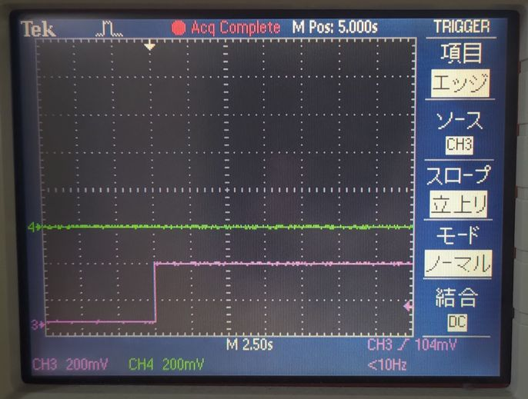


デフォルト値
0x00
パターン1
0x01
パターン1
0x01
パターン1
0x02
デフォルト値
0x00

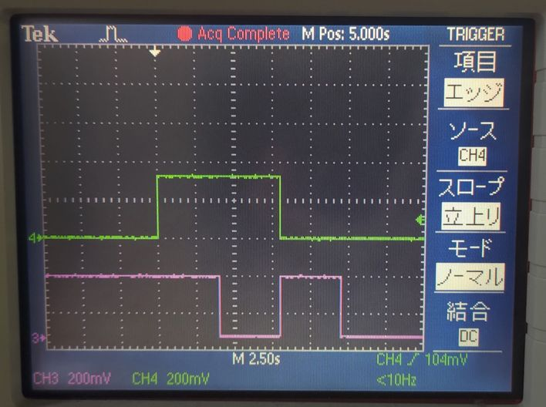
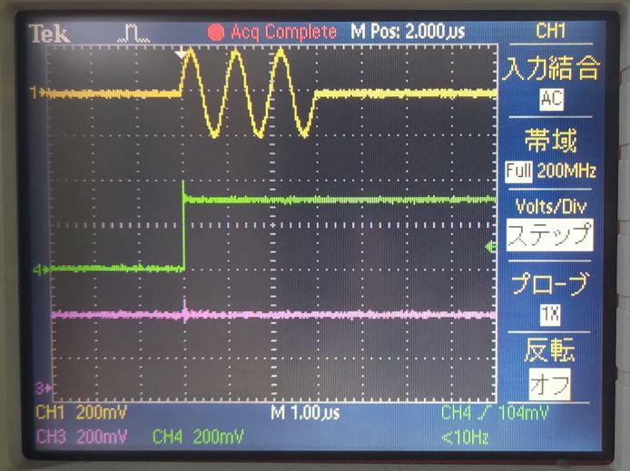

パターン1
0x01
パターン2
デフォルト値
0x00
0x03
0x02
0x01

パターン1
0x01
パターン2
0x03

AWG 0
DAC VOUT 0_228
オシロスコープ
DAC VOUT 0_230
AWG 8
AWG 0
DAC VOUT 0_228
オシロスコープ

AWG 1
DAC VOUT 1_228
DAC VOUT 1_230
AWG 9
AWG 1
DAC VOUT 1_228

AWG 2
DAC VOUT 2_228
DAC VOUT 2_230
AWG 10
ディジタル出力モジュール 0
PMOD 0

AWG 3
DAC VOUT 3_228
DAC VOUT 3_230
AWG 11

AWG 4
DAC VOUT 0_229
DAC VOUT 0_231
AWG 12

AWG 5
DAC VOUT 1_229
DAC VOUT 1_231
AWG 13
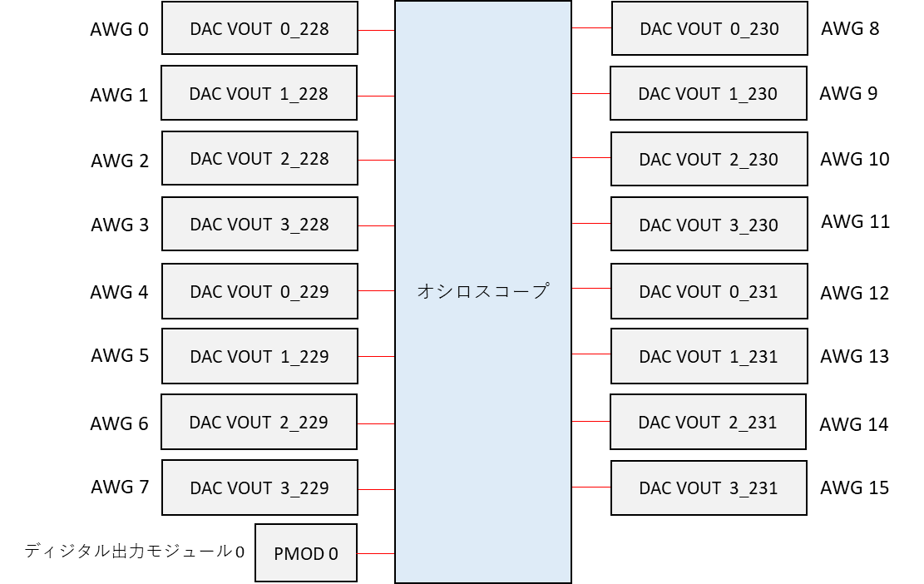

AWG 6
DAC VOUT 2_229
DAC VOUT 2_231
AWG 14

AWG 7
DAC VOUT 3_229
DAC VOUT 3_231
AWG 15

AWG 0
DAC VOUT 0_228
オシロスコープ
DAC VOUT 0_230
AWG 8

AWG 1
DAC VOUT 1_228
DAC VOUT 1_230
AWG 9

AWG 2
DAC VOUT 2_228
DAC VOUT 2_230
AWG 10

AWG 3
DAC VOUT 3_228
DAC VOUT 3_230
AWG 11

AWG 4
DAC VOUT 0_229
DAC VOUT 0_231
AWG 12

AWG 5
DAC VOUT 1_229
DAC VOUT 1_231
AWG 13

AWG 6
DAC VOUT 2_229
DAC VOUT 2_231
AWG 14

AWG 7
DAC VOUT 3_229
DAC VOUT 3_231
AWG 15

ディジタル出力モジュール 0
PMOD 0

